국문이력서(선주 무관, 전 지원자)
 | 국 문 이 력 서 |  |  |  | 지원직급
 |  |  |  |  | C/E
인적사항

성 명 | 김 동 규 |  | 출생연월 | 1986-12-12 | 사 진
출 생 지 | 대한민국, 창원시 |  | 본인연락처 | 010-8255-6249 | 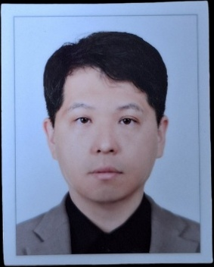
결혼여부 | 미혼 |  | 비상연락처 | 010-3883-6249
가족관계 | 부, 모, 동생1
E-mail | hemin8612@naver.com
주 소 | 경남 진주시 모덕로 273번길 9-1
어학능력 (English)

말하기 |  | 쓰 기 |  | 공식어학증명 | 취득점수
듣 기 |  | 읽 기
어학능력 (Japanses)

말하기 |  | 쓰 기 |  | 공식어학증명 | 취득점수
듣 기 |  | 읽 기
학력사항(Education in school)

2006.03.01~2010.01.28 |  | 한국해양대학교 기관시스템공학부 |  |  |  | (
2003.03.01~2006.01.31 |  | 진주 중앙 고등학교

일반경력사항(Experience and Skill)

2015.03 - 2015.03 |  | C. PRIMACY VLCC Dubai Dry dock 경험
2013.12 - 2018.09 |  | VLCC SIRE 및 AMSA, USCG등 다양한 PSC수검 경험 1기사
2019.04 - 2019.09 |  | SMJEJULNG 1, 2호선 신조 인수 및 신조감독보조
2022.10 - 2022.11 |  | SMJEJULNG 1호선 Dry dock 경험
2024.08 - 2024.09 |  | LNGC SIRE 수검 경험
2025.08 - 2026.02 |  | LPGC SIRE, PSC(USCG), 내 외부심사, 3rd party 검사 등등 경험 다수

